F-GJCI
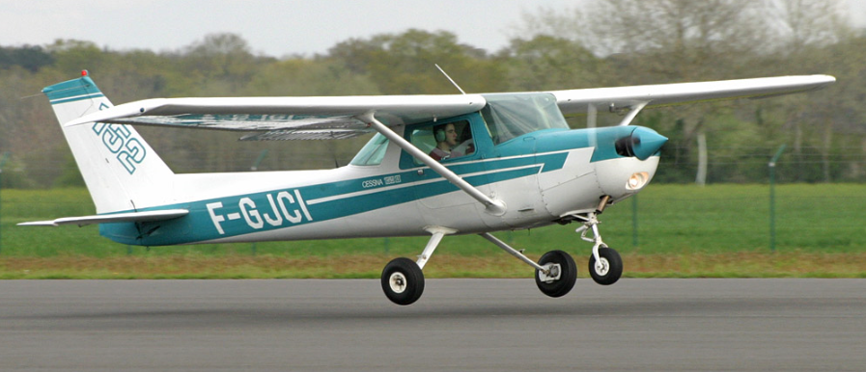
F-GJCI CESSNA 152 II

QUANTITE D'ESSENCE DANS LES RESERVOIRS
DEVIS CARBURANT |  |  |  |  |  |  |  |  | Ed 03-19 selon pesée du 15/01/2015
TRAJET |  | Temps avec vent (min) | Procédures |  | Total
 |  |  | départ | arrivée
1ère étape : |  | 50 mn | 10 mn | 5 mn | 65 mn |  | VFR en vol local (vue AD)
2ème étape : |  | 30 mn | 5 mn | 10 mn | 45 mn |  | VFR hors vol local
3ème étape : |  |  |  |  | 0 mn |  | VFR nuit / IFR
Réserve solution alternative |  |  |  |  | 30 mn
Réserve finale | 2 |  |  |  | 30 mn |  | Réserve finale | 12.00
TOTAL REGLEMENTAIRE MINI |  |  |  |  | 170 min |  | Total étape | 44.00
 |  |  |  | L | 68.00 |  | Marge sécurité | 28.00 | Conso | 24.00
Quantité carburant utilisable embarquée (max 93 L) |  |  |  |  | 84 L |  | Vide | 14.00 | Tank | 98.00
SUPPLEMENT PILOTE : 0 h 40 |  |  |  | L | 16.00

MASSE ET CENTRAGE
MASSE ET CENTRAGE |  | Attention, seuls les documents d'origine font foi
Date de pesée : | 15/01/2015 | Masse (Kg) | Bras de levier (m) |  | Moment (m.Kg) |  |  | Masse | Cat N | Masse | Cat U
Avion vide |  | 533.00 | 0.763 |  | 406.695 |  | 1 | 500 | 395
Pilote |  | 150.00 | 0.990 |  | 148.500 |  | 2 | 630 | 498
Bagage Zone 1 (54kg max) |  | 8.00 | 1.630 |  | 13.040 |  | 3 | 758 | 633
Bagage zone 2 (23 Kg max) |  | 0.00 | 2.130 |  | 0.000 |  | 4 | 758 | 705
Carburant (98 L max) |  | 60.48 | 1.070 |  | 64.714 |  | 5 | 500 | 465
Masse au décollage |  | 751.48 | 0.84 |  | 632.95 |  | 6
Délestage* |  | 31.68 | 0.610 |  | 19.325
Masse à l'atterrissage |  | 719.80 | 0.85 |  | 613.62 |  | Décollage | 751.48 | 632.95
Charge offerte : 6,52 Kg |  |  |  |  |  |  | Atterro | 719.80 | 613.62
* Délestage : quantité d'essence utilisé sur l'ensemble des étapes sans la réserve finale |  |  |  |  |  |  | ZFW | 691.00 | 568.23
MMSD : masse max structure au décollage : |  |  | 758 Kg
MMSA : masse max structure à l'atterrissage : |  |  | 758 Kg
ZFW : masse sans essence |  |  |  |  |  | 1 : Décollage 2 : Atterrissage 3 : ZFW

Ne changer les valeurs que dans les cases Blanches, les calculs se feront automatiquement

